Sheet1
序号 | 名称 | 型号 | 数量 | 单位 | 单价 | 总价 | 备注 | 链接
机架-碳纤维板
 | 主结构-1 | 2.5mm
 | 主结构-2 | 2.5mm
 | 机臂-2 | 4.5mm
 | 机臂-3 | 4.5mm
 | 防撞圈固定板 | 2.5mm
 | 防撞圈 | 2mm
 | 电池板 | 2.5mm
 | 底板 | 2.5mm
 | 云台板-Gport | 2mm
 | 云台板-单轴 | 打印件-尼龙
 | 综合天线接口
 | 飞塔保护壳
 | 飞控转接板
 | 防撞圈安装件-左前右后
 | 防撞圈安装件-右前左后
 | 鲁班猫壳-底板
 | 鲁班猫壳-上盖
 | 分电PCB | PCB-FR4-1.6mm
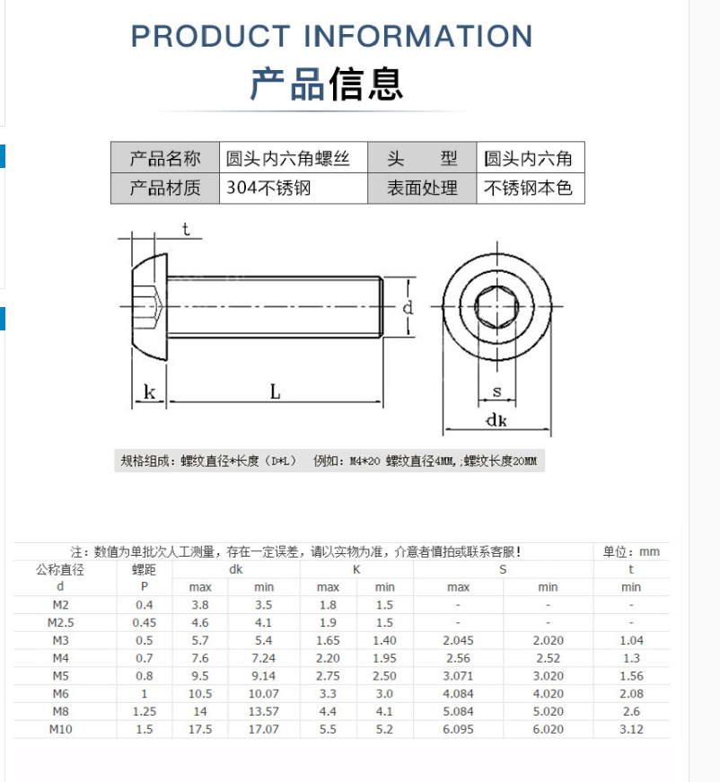
 | 铝柱 |  |  |  |  |  |  | M3六角形铝柱联接柱双内牙大头中间缩杆六角柱双头内牙长螺母顶柱-淘宝网 (taobao.com)
 |  |  |  |  |  |  |  | 单头六角缩杆铝柱螺丝内外牙柱间隔柱顶柱联接柱隔离螺母柱M3黑色-淘宝网 (taobao.com)
 |  |  |  |  |  |  |  | M3D6内外牙铝柱单头螺丝铝合金长螺母无人机联接柱支架圆形隔离柱-淘宝网 (taobao.com)
 |  |  |  |  |  |  |  | M3六角形铝柱联接柱双内牙大头中间缩杆六角柱双头内牙长螺母顶柱-淘宝网 (taobao.com)
 |  |  |  |  |  |  |  | M3六角形铝柱联接柱双内牙大头中间缩杆六角柱双头内牙长螺母顶柱-淘宝网 (taobao.com)
 |  |  |  |  |  |  |  | 网纹铝柱间隔柱长螺母联接柱模型飞机身铝棒 M3双内牙菠萝纹彩色-淘宝网 (taobao.com)
 | 螺丝 |  |  |  |  |  |  | https://item.taobao.com/item.htm?spm=a1z10.3-c-s.w4002-23213606238.24.622330691nap8C&id=21248092034

 |  |  |  |  |  |  |  | 圆杯螺钉国标圆头内六角机丝牙螺栓10.9级半圆头内六角螺丝M2-M10-淘宝网 (taobao.com)
 |  |  |  |  |  |  |  | https://item.taobao.com/item.htm?spm=a1z10.3-c-s.w4002-23213606238.24.622330691nap8C&id=21248092034

 | 防松螺母 |  |  |  |  |  |  | https://item.taobao.com/item.htm?spm=a1z10.3-c-s.w4002-23213606238.9.41013069QPc2Kc&id=9558815975

 | 垫片 |  |  |  |  |  |  | https://item.taobao.com/item.htm?spm=a1z10.3-c-s.w4002-23213606238.13.607f3069Pd9kY1&id=1828890815

 |  |  |  |  |  |  |  | 开口弹簧垫片弹垫圈 201不锈钢弹垫防松平垫M4-5-6-8-10-12-14-16-淘宝网 (taobao.com)
 | 减震球 | 小号9×13 |  |  |  |  |  | AV球 减震球 避震球 避振球 承重 黑100g 红300g 黄200g 蓝150g-淘宝网 (taobao.com)
 | 减震球 | M3 |  |  |  |  |  | M2M3航模硅胶减震球F4 F7飞控飞塔fpv穿越机橡胶减震避震球弹性柱-淘宝网 (taobao.com)
电子元器件散件-分电板
 | 稳压模块 | AJ39-12V | 1 | 块 | 4 | 4 | 注意电压，12V，这个会买很多，前往不能搞混 | DC-DC降压电源模块5.5V-36V输入转3.3/5/9V12V输出3A大功率降压板-淘宝网 (taobao.com)
 | 连接端子 | SH1.0mm-4Pin-卧贴 | 3 | 个 | 0.08 | 0.24 | 鲁班猫扩展板-飞控接口 | SH1.0mm贴片连接器 立式贴片插座/卧式贴片插座连接器 2P/3P-12P-tmall.com天猫
 |  | MX1.25mm-4Pin-立贴 | 2 | 个 | 0.05 | 0.1 | RJ45接头×2 | JST1.25MM接插件连接器直针立贴卧贴2P3P4P5P6P7P8P9P10P弯针座子-淘宝网 (taobao.com)
 |  | GH1.25mm-3Pin-卧贴 | 2 | 个 | 1.4 | 2.8 | 鲁班猫扩展板-云台接口×2 | GH1.25MM间距 立贴/卧贴贴片 带锁扣插座 接插件连接器 2P-12P-淘宝网 (taobao.com)
 |  | GH1.25mm-4Pin-卧贴 | 2 |  |  |  | 鲁班猫扩展板-UWB接口 | GH1.25MM间距 立贴/卧贴贴片 带锁扣插座 接插件连接器 2P-12P-淘宝网 (taobao.com)
 |  | 2×20P 2.54排座 | 1 |  |  |  | 鲁班猫扩展板-GPIO接口
 | XT30插头 | 母头 | 2 | 个 |  |  |  | Amass艾迈斯XT30公母系列迷你航模动力电池插头XT30UPB焊接电路板-淘宝网 (taobao.com)
 |  | 公头 | 2 | 个 |  |  |  | Amass艾迈斯XT30公母系列迷你航模动力电池插头XT30UPB焊接电路板-淘宝网 (taobao.com)
 | 线定制 | RJ45转SH1.0mm-4pin 7.5cm | 1 | 根 |  |  | 计算机板-分电板，问一下能不能订7.5cm的，不行就是10cm | 定制端子转水晶头8P8C网口RG45连接线1.25端子4芯2.54端子ph2.0-淘宝网 (taobao.com)
 |  | MX1.25mm-4pin 单头 5cm | 1 | 根 |  |  | 自组网供电 | 1.25MM间距连接线 2p/3/4/5/6/7/8/9/10P 单双头电子端子线 28AWG-淘宝网 (taobao.com)
 |  | MX1.25mm-4pin转MX1.25mm-4pin 反相 5cm | 1 | 根 |  |  | 自组网网口-分电板，问一下能不能订5cm的，不行就是10cm | 1.25MM间距连接线 2p/3/4/5/6/7/8/9/10P 单双头电子端子线 28AWG-淘宝网 (taobao.com)
 |  | MX1.25mm-5pin单头 | 1 | 根 |  |  | 相机备用 | MX1.25MM单头镀锡/双头同向/反向端子线2P3P4P5P6P-12P电子连接线-淘宝网 (taobao.com)
 |  | SH1.0mm-4pin转SH1.0mm-4pin 反相 15cm | 1 | 根 |  |  | 飞控-计算机扩展板 | SH1.0mm间距 单头/双头电子线 连接线端子线2P/3P/4P/5P/6P/-12P-tmall.com天猫
 |  | SH1.0mm-4pin转SH1.0mm-3pin 4pin-1号口不接 20cm | 1 | 根 |  |  | 飞控-接收机，可以长一些 | 1.0mm电子线 端子链接线 2/3/4/5/6/7/8/9/10P 10/15/20CM单/双头-淘宝网 (taobao.com)
 |  | GH1.25mm 4pin转GH1.25mm-4pin 反相 5cm | 1 |  |  |  | 扩展板-UWB | GH1.25MM彩排线带锁扣端子线单头/双头同向2P3P4P5P6P7P8P9P12P-淘宝网 (taobao.com)
 |  | GH1.25mm 3pin转GH1.25mm-3pin 反相 15cm |  |  |  |  | 扩展板-云台 | GH1.25MM彩排线带锁扣端子线单头/双头同向2P3P4P5P6P7P8P9P12P-淘宝网 (taobao.com)
 | 电阻 | 1KR 0603 |  |  |  |  |  | 0603贴片电阻1%1k2k4.7k10k47k100k0.1R0欧1欧10欧100欧120欧姆1M-tmall.com天猫
 |  | 10KR 0603 |  |  |  |  |  | 0603贴片电阻1%1k2k4.7k10k47k100k0.1R0欧1欧10欧100欧120欧姆1M-tmall.com天猫
 | 三极管 | SI2310 |  |  |  |  |  | 贴片三极管 SI2308 SI2309 SI2310 A8SHB/A9SHB 场效应MOS管SOT23-tmall.com天猫
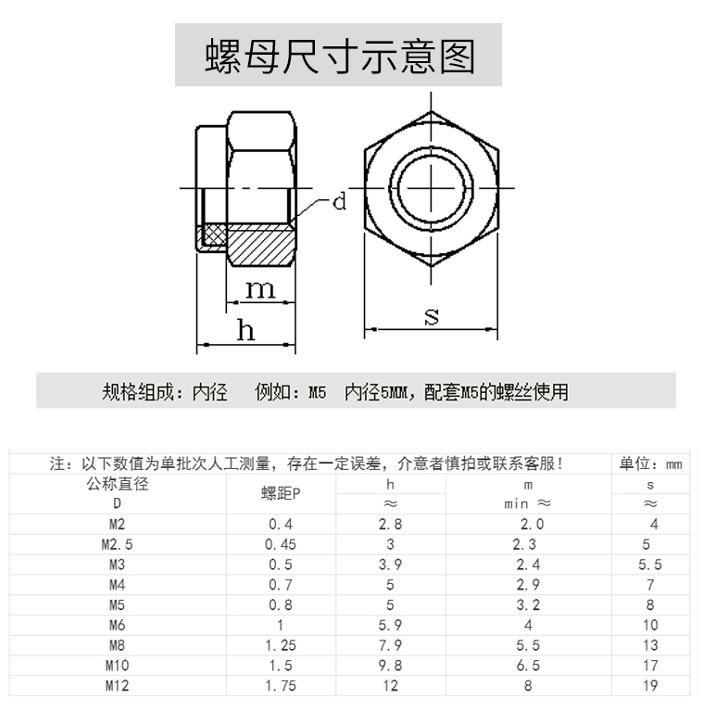
动力系统
 | 电机 | KV2550 | 4 |  |  | 622 |  | 驭御风三代2207电机FPV穿越机动力Pacer无人机P2207 V3.0花飞航模-淘宝网 (taobao.com)
 | 桨叶 |  | 4 |  |  | 14.9 |  | GEMFAN 乾丰5152 三叶高速桨 FPV穿越机四轴竞速机 5寸 5.1寸-淘宝网 (taobao.com)
 | 电子调速器 | V50A | 1 |  |  | 369 | 四合一 | TMOTOR 5寸 花飞竞速FPV 四合一电调 乘风 V45A V50A V2版 3~6S-淘宝网 (taobao.com)
 | 电调线-杜邦线转接 |  | 1 |  | 5 | 5 | 8pin sh 1.0-杜邦2.54，需要订制 | FPV梦工厂 8P 转接线 40a 大力飞塔 连接线 排线 穿越机-淘宝网 (taobao.com)
 | XT60-E插头 |  | 1 |  | 2.2 | 2.2 |  | Amass 艾迈斯 XT60航模动力电池插头XT60E-M 可固定带螺母 XT60E-淘宝网 (taobao.com)
 | XT60插头 | 公头-母头一对 | 1 |  | 3.8 | 3.8 | 电调板-机架XT60插头，买个蓝色的吧 | 正品艾迈斯XT60航模动力电池插头XT60黄、黑、蓝普通版公头母插头-淘宝网 (taobao.com)
 | XT30插头 | 母头 | 1 |  | 1.4 | 1.4 |  | Amass艾迈斯XT30公母系列迷你航模动力电池插头XT30UPB焊接电路板-淘宝网 (taobao.com)
 | XT30插头 | 公头 | 1 |  | 1.4 | 1.4
 | 硅胶线 | 20AWG 1米 红色 | 2 |  | 1 | 2 | 红黑各2米 | 高品质 硅胶线 12 14 16 18 22AWG 超软 多股耐高温 航模DIY-淘宝网 (taobao.com)
 | 硅胶线 | 20AWG 1米 黑色 | 2 |  | 1 | 2 |  | 高品质 硅胶线 12 14 16 18 22AWG 超软 多股耐高温 航模DIY-淘宝网 (taobao.com)
 | 线材定制 |  |  |  |  |  | 后续组装2号-3号机时决定 | 电子线SH1.0单头100MM28号1571端子线200可定制150订做2P纯铜3P4P-淘宝网 (taobao.com)
 |  |  |  |  |  |  |  | SH1.0/MX1.25/GH1.25/PH2.0/XH2.54MM耐高温特软硅胶线航模电子线-淘宝网 (taobao.com)
无人机内环控制模块
 | 飞控 | 单飞控 | 1 | 块 | 488 | 488 |  | NxtPX4v2 开源PX4飞控 H7飞控双BMI088小体积高性能 20*20mm孔距-淘宝网 (taobao.com)
 | 光流 | MTF01P Px4 | 1 |  | 138 | 138 |  | 光流测距一体模组MTF-01无人机定位模块8米激光测距PMW3901传感器-淘宝网 (taobao.com)
 | GPS |  | 1 |  | 88 | 88 |  | 微空M9 三频四模亚米级GNSS模组MG902 GPS模块罗盘5883无人机M9N-淘宝网 (taobao.com)
 | 遥控器 | 天地飞ET07 单控 左手油门 | 1 | 套 | 540 | 540 |  | 天地飞ET07 新天7 10通道航模 无人机遥控器 直升机 多轴 固定翼-淘宝网 (taobao.com)
 | 遥控器接收机 | RF201S | 1 | 个 | 75 | 75 |  | 天地飞遥控器RD201W 4/6/7/9通接收机WFR04S 07S 09S ET07 RF207S-淘宝网 (taobao.com)
 | 电池 |  | 2 | 个 | 329 | 658 |  | 格氏电池 格式航模3S锂电池 12V固定翼2200mAh航模电池2s4s6sACE-淘宝网 (taobao.com)
图像和数传
 | 思翼A8 Mini 云台 |  | 1 |  | 1499 | 1499 |  | SIYI思翼A8mini 4K AI 变焦无人机云台相机 识别跟踪 迷你吊舱-淘宝网 (taobao.com)
 | 数传 | 100mW 915MHz | 1 | 对 | 358 | 358 | 虽然飞机可以靠Wi-Fi，但是还是带着吧 | HolybroV3数传 915mhz 开源 PIXhawk PX4 APM飞控 3DR无线数传模-淘宝网 (taobao.com)
机载计算模块
 | 鲁班猫4 |  | 1 |  | 1599 | 1599 | 信息学院老师负责提供 | 华硕tinker edge R瑞芯微rk3399pro开发板AI人工智能NPU/安卓ARM-淘宝网 (taobao.com)
 | 双目相机 |  |  |  |  |  |  | 400万1080双目相机同帧同步三维重建深度检测VR测距USB摄像头模组-淘宝网 (taobao.com)
 | 电源模块 | 12V 3A | 1 |  | 13 | 13 |  | DC-DC58V48V36V24V转12V5V9V12转5V电源模块车载USB头装换LED电源-淘宝网 (taobao.com)
 | 网线 | 0.1m | 1 |  | 6.9 | 6.9 |  | 网线家用5类六高速纯铜电脑机顶盒路由器光纤宽带5类短线10cm1m5m-tmall.com天猫
 | USB-TTL转换模块 | CP2102下载线器USB转串口模块带壳 | 1 |  | 14.3 | 14.3 |  | CP2102模块USB转TTL升级板UBS转串口STC单片机下载刷机六合一UART-tmall.com天猫
充电器
 | 充电器 |  | 1 | 套 | 309 | 309 |  | 天空创新skyrc锂电池充电器B6 nano平衡充320W 15A 6s手机APP操作-淘宝网 (taobao.com)
其他材料和工具
 | 天线固定胶 |  | 1 |  | 23 |  |  | 天线固定胶水适用于睿思凯FRSKY R9 mini X4RSB XM+ R-XSR接收机-淘宝网 (taobao.com)
 | 尼龙扎带 | 3*100宽1.9黑1公斤 | 1 |  | 28.8 | 28.8 |  | 尼龙扎带塑料扎带按公斤批发白色绑扎带多种规格大号卡扣厂家直销-tmall.com天猫
 | 减震泡沫 | 【8毫米厚】3.5厘米宽*2米长度 | 2 |  | 22.5 | 45 |  | 3M双面胶强力黑色EVA泡沫海绵胶带防滑加厚电子马达减震缓冲胶带-tmall.com天猫
 | 泡沫胶 | 15MM宽*1MM厚*5米 | 2 |  |  | 12 |  | 3M双面胶EVA强力高粘黑色泡沫胶车用加厚防撞减震泡棉胶带1-3mm厚-tmall.com天猫
 | 橡胶锤 | 安装锤-30mm | 1 |  | 6.7 | 6.7 |  | 安装锤小号橡胶锤橡皮锤子实心胶锤橡胶小锤头贴地砖瓷砖专用皮锤-tmall.com天猫
 | 台虎钳 | 轻型3寸(净重5公斤)360°旋转 | 1 |  | 129 | 129 |  | 包邮重型台虎钳轻型小台钳工作台可旋转桌虎钳3 4 5 6 8 10 12寸-tmall.com天猫
 | 螺丝刀 | M2 | 2 |  | 5.39 | 10.78 |  | T型内六角扳手1.5mm-10mm平头单个内六方六棱六角工具套装螺丝刀-tmall.com天猫
 |  | M2.5 | 2 |  | 6.12 | 12.24
 |  | M3 | 2 |  | 7.5 | 15
 | 锉刀 | 6寸5件套 | 1 |  | 34.9 | 34.9 |  | 钳工锉扁平钢锉刀圆形三角型半圆打磨工具整形锉木工矬子6 8 10寸-tmall.com天猫
 | 砂纸 | 220目 20张 | 1 |  | 12.8 | 12.8 |  | 砂纸打磨抛光水磨水砂纸粗磨细磨精磨沙纸文玩木工干磨汽车沙皮纸-tmall.com天猫
 |  | 500目 20张 | 1 |  | 12.8 | 12.8
总计（不包括器材） |  |  |  |  |  | #REF!
总计 |  |  |  |  |  | 7137.06

